상품제안서
린넨 물병 파우치 [BG186] | 상품코드: F32979

 |  |  |  |  |  |  | 02-412-0044 | www.easy1.co.kr
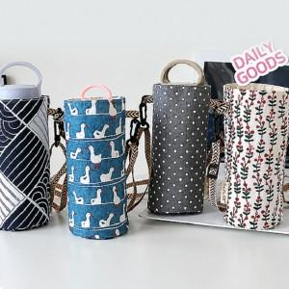

【상세/제작정보】 | - 배송비 발생 기준 수량 : 380 - 배송비 : 제품별 일정 수량당4500원

【인쇄/포장옵션】 | 실크, 풀칼라 / OPP(비닐)

【공급단가】 | 수량 | 100~ | 300~ | 500~ | 1,000~ | 3,000~
*VAT별도 | 단가 | 2,700원 | 2,600원 | 2,500원 | 2,400원 | 2,340원

【상품 URL】 | https://dev.easy1.co.kr:443/src/goods_detail.php?gdno=32979

